回执信息
中国科学东北地理与农业生态研究所2021年大学生夏令营优秀营员交流回执（填写前请注意填表说明）
姓名 | 性别 | 民族 | 年龄 | 身份证号 | 所在学校 | 年级 | 专业 | 是否985高校 | 是否211高校 | 院系排名 | 意向报考专业 | 是否有意向申报直博生 | 手机 | Email | 意向参加方式（长春或哈尔滨或线上） | 备注(如有意向导师可填写在本栏中)

填表说明：
1．请于2021年6月20日前将电子版“回执”返回东北地理所（邮箱：yzb@iga.ac.cn),邮件主题为：优秀营员+姓名+本科专业+本科学校名称；
2.成绩排名请以“A/B”的格式填写，其中A代表排名次序，B代表总人数；
3.东北地理所2021年接收“直博生”；直博生在推免生中选拔；申请者生源学校为985、211高校的学生优先考虑；
4.2021年招生导师名单预计于6月中旬确定，营员可以向研究生部咨询。
5.东北地理所招生专业：（导师介绍可在东北地理所网站“研究生教育/导师介绍”中查询）
硕士招生专业：
学术型：理学：环境科学、人文地理学、自然地理学、地图学与地理信息系统、生态学；
农学：作物遗育种、作物栽培学与耕作学、土壤学
专业型：资源与环境
博士招生专业：
学术型：理学：环境科学、人文地理学、自然地理学、地图学与地理信息系统、生态学；
农学：土壤学
6.联系人：王老师 联系电话：0431-85542236 传真：0431-85542202；东北地理所网址：www.iga.ac.cn
E-mail：yzb@iga.ac.cn

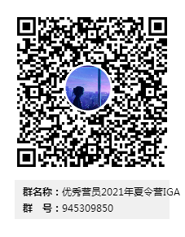

 | “优秀营员交流”入群申请QQ群：优秀营员+姓名+本科专业+本科学校名称。

